食物列表
食物类别 | 食物名称 | 食物图片 | 营养元素 | 热量 | 蛋白质 | 脂肪 | 碳水化合物 | 膳食纤维 | 维生素A | 维生素C | 维生素E | 胡萝卜素 | 维生素B1 | 维生素B2 | 烟酸 | 胆固醇 | 镁 | 钙 | 铁 | 锌 | 铜 | 锰 | 钾 | 磷 | 钠 | 硒
主食类 | 稀饭 | 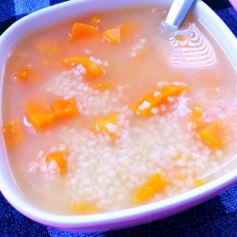 | 每100g | 59.00 | 1.30 | 0.20 | 13.40 | 0.00 | 0.00 | 0.00 | 0.00 | 0.00 | 0.00 | 0.00 | 0.00 | 0.00 | 7.00 | 7.00 | 0.10 | 0.12 | 0.01 | 0.01 | 13.00 | 20.00 | 2.80 | 0.74
主食类 | 白粥 | 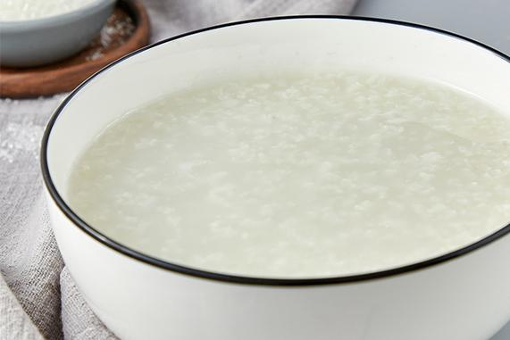 | 每100g | 46.00 | 1.10 | 0.30 | 9.90 | 0.10 | 0.00 | 0.00 | 0.00 | 0.00 | 0.00 | 0.03 | 0.20 | 0.00 | 7.00 | 7.00 | 0.10 | 0.20 | 0.03 | 0.20 | 13.00 | 20.00 | 2.80 | 0.20
主食类 | 鲜玉米 | 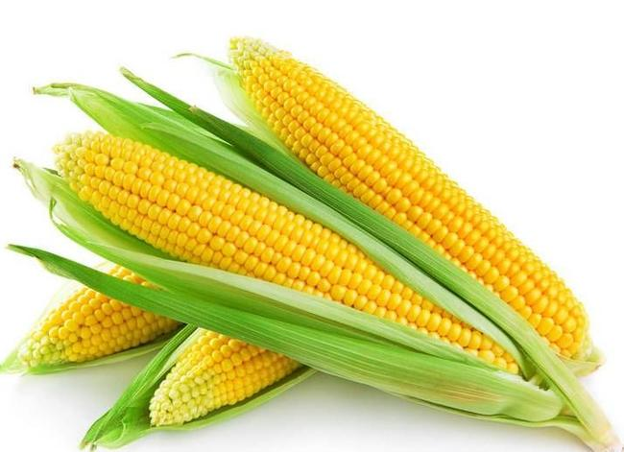 | 每100g | 112.00 | 4.00 | 1.20 | 22.80 | 2.90 | 0.00 | 16.00 | 0.46 | 0.00 | 0.16 | 0.11 | 1.80 | 0.00 | 32.00 | 0.00 | 1.10 | 0.90 | 0.09 | 0.22 | 238.00 | 117.00 | 1.10 | 1.63
主食类 | 燕麦片 | 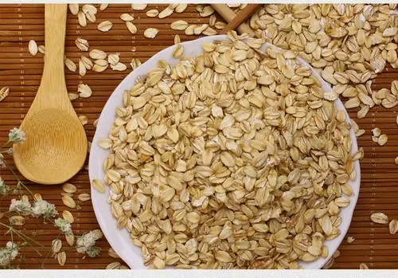 | 每100g | 338.00 | 10.10 | 0.20 | 77.40 | 6.00 | 0.00 | 0.00 | 0.91 | 0.00 | 0.46 | 0.07 | 0.00 | 0.00 | 116.00 | 58.00 | 2.90 | 1.75 | 0.21 | 3.91 | 356.00 | 342.00 | 2.10 | 0.00
主食类 | 煮面条 |  | 每100g | 107.00 | 3.90 | 0.40 | 22.80 | 0.00 | 0.00 | 0.00 | 0.00 | 0.00 | 0.02 | 0.01 | 0.56 | 0.00 | 10.00 | 4.00 | 0.20 | 0.10 | 0.01 | 0.01 | 15.00 | 24.00 | 26.90 | 1.16
主食类 | 面包 |  | 每100g | 313.00 | 8.30 | 5.10 | 58.60 | 0.50 |  |  | 1.66 |  | 0.03 | 0.06 | 1.70 |  | 31.00 | 49.00 | 2.00 | 0.75 | 0.27 | 0.37 | 88.00 | 107.00 | 230.40 | 3.15
主食类 | 红薯 |  | 每100g | 86.00 | 1.57 | 0.10 | 20.12 | 3.00 | 709.00 | 2.40 | 0.26 | 8968.00 | 0.08 | 0.06 | 0.56 | 0.00 | 25.00 | 30.00 | 0.61 | 0.30 | 0.15 | 0.26 | 337.00 | 47.00 | 55.00 | 0.60
主食类 | 小米粥 | 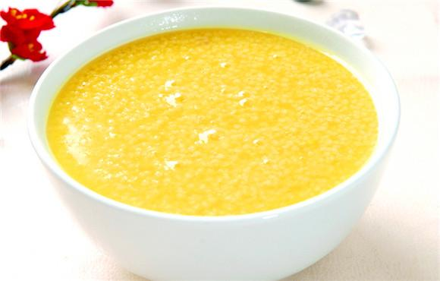 | 每100g | 46.00 | 1.40 | 0.70 | 8.40 | 0.00 | 0.00 | 0.00 | 0.26 | 0.00 | 0.02 | 0.07 | 0.90 | 0.00 | 22.00 | 10.00 | 1.00 | 0.41 | 0.07 | 0.16 | 19.00 | 32.00 | 4.10 | 0.30
主食类 | 马铃薯 | 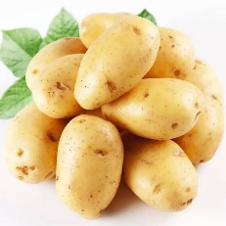 | 每100g | 81.00 | 2.60 | 17.80 | 1.10 | 1.00 | 14.00 | 0.34 | 6.00 | 0.10 | 0.02 | 1.10 | 0.00 | 24.00 | 7.00 | 0.40 | 0.30 | 0.09 | 0.10 | 347.00 | 46.00 | 5.90 | 0.47
主食类 | 米饭 | 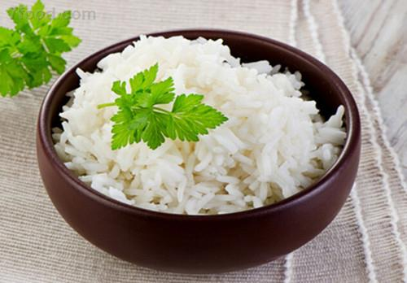 | 每100g | 116.00 | 2.60 | 0.30 | 25.90 | 0.30 | 0.00 | 0.00 | 0.00 | 0.00 | 0.02 | 0.03 | 1.90 | 0.00 | 15.00 | 7.00 | 1.30 | 0.92 | 0.06 | 0.58 | 30.00 | 62.00 | 2.50 | 0.40
主食类 | 白薯 |  | 每100g | 106.00 | 1.40 | 0.20 | 25.20 | 1.00 | 18.00 | 24.00 | 0.43 | 220.00 | 0.07 | 0.04 | 0.60 | 0.00 | 17.00 | 24.00 | 0.80 | 0.22 | 0.16 | 0.21 | 174.00 | 46.00 | 58.20 | 0.63
主食类 | 烙饼 | 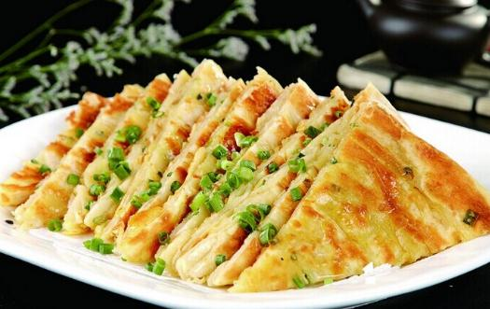 | 每100g | 258.00 | 7.50 | 2.30 | 52.90 | 1.90 | 0.00 | 0.00 | 1.03 | 0.00 | 0.02 | 0.04 | 0.00 | 0.00 | 51.00 | 20.00 | 2.40 | 0.94 | 0.15 | 1.15 | 141.00 | 146.00 | 149.30 | 7.50
主食类 | 紫薯 |  | 每100g | 133.00 | 1.20 | 0.30 | 31.70 | 2.50 | 0.00 | 0.10 | 1.30 | 0.00 | 0.12 | 0.02 | 1.30 | 0.00 | 26.00 | 24.00 | 0.60 | 0.20 | 0.21 | 0.50 | 370.00 | 56.00 | 30.00 | 0.00
主食类 | 方便面 | 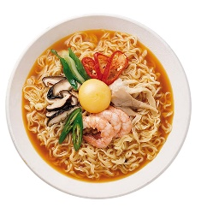 | 每100g | 473.00 | 9.50 | 21.10 | 61.60 | 0.70 |  |  | 2.28 |  | 0.12 | 0.06 | 0.90 |  | 38.00 | 25.00 | 4.10 | 1.06 | 0.29 | 0.79 | 134.00 | 80.00 | 1144.00 | 10.49
主食类 | 山药 |  | 每100g | 57.00 | 1.90 | 0.20 | 12.40 | 0.80 | 3.00 | 5.00 | 0.24 | 20.00 | 0.05 | 0.02 | 0.30 | 0.00 | 20.00 | 16.00 | 0.30 | 0.27 | 0.24 | 0.12 | 213.00 | 34.00 | 18.60 | 0.55
肉蛋类 | 鸡蛋 |  | 每100g | 139.00 | 13.10 | 8.60 | 2.40 | 0.00 | 255.00 | 0.00 | 1.14 | 0.00 | 0.09 | 0.20 | 0.20 | 648.00 | 10.00 | 56.00 | 1.60 | 0.89 | 0.19 | 0.03 | 154.00 | 130.00 | 13.15 | 13.96
肉蛋类 | 猪小排 | 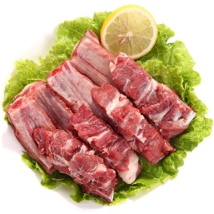 | 每100g | 295.00 | 16.80 | 25.30 | 0.00 | 0.00 | 7.00 | 0.00 | 0.46 | 0.00 | 0.31 | 0.26 | 4.11 | 120.00 | 17.00 | 14.00 | 1.10 | 2.42 | 0.00 | 0.00 | 222.00 | 101.00 | 62.66 | 8.46
肉蛋类 | 鸭肉 |  | 每100g | 240.00 | 15.50 | 19.70 | 0.20 |  | 52.00 |  | 0.27 |  | 0.08 | 0.22 | 4.20 | 94.00 | 14.00 | 6.00 | 2.20 | 1.33 | 0.21 | 0.06 | 191.00 | 122.00 | 69.00 | 12.25
肉蛋类 | 鸡肉(公鸡) | 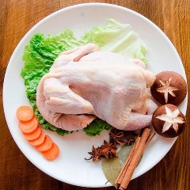 | 每100g | 389.00 | 16.70 | 35.40 | 0.90 |  | 226.00 |  |  |  | 0.07 | 0.07 | 131.00 | 106.00 | 7.00 | 37.00 | 1.70 | 1.10 | 0.08 | 0.01 | 123.00 | 102.00 | 47.80 | 5.40
肉蛋类 | 鸡肉(母鸡) | 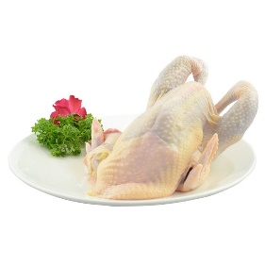 | 每100g | 256.00 | 20.30 | 16.80 | 5.80 |  | 139.00 |  | 1.34 |  | 0.05 | 0.04 | 8.80 | 166.00 | 16.00 | 2.00 | 1.20 | 1.46 | 0.09 | 0.04 | 275.00 | 120.00 | 62.20
肉蛋类 | 鸡肉(土鸡) |  | 每100g | 124.00 | 20.80 | 4.50 | 0.00 |  | 64.00 |  | 2.02 |  | 0.09 | 0.08 | 15.70 | 106.00 | 40.00 | 9.00 | 2.10 | 1.06 | 0.10 | 0.05 | 276.00 | 141.00 | 74.10 | 12.75
肉蛋类 | 猪蹄 | 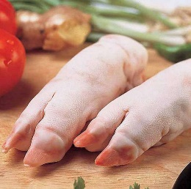 | 每100g | 260.00 | 22.60 | 18.80 | 0.00 | 0.00 | 3.00 | 0.00 | 0.01 | 0.00 | 0.05 | 0.10 | 1.50 | 192.00 | 5.00 | 33.00 | 1.10 | 1.14 | 0.09 | 0.01 | 54.00 | 33.00 | 101.00 | 5.85
肉蛋类 | 猪肉(瘦) | 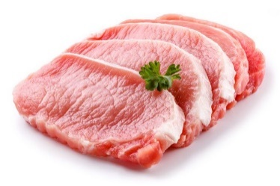 | 每100g | 143.00 | 20.30 | 6.20 | 1.50 | 0.00 | 44.00 | 0.00 | 0.34 | 0.00 | 0.54 | 0.10 | 5.30 | 81.00 | 25.00 | 6.00 | 3.00 | 2.99 | 0.11 | 0.03 | 305.00 | 189.00 | 57.50 | 9.50
肉蛋类 | 鸡蛋清 |  | 每100g | 60.00 | 11.60 | 0.10 | 3.10 |  |  |  | 0.01 |  | 0.04 | 0.31 | 0.20 |  | 15.00 | 9.00 | 1.60 | 0.02 | 0.05 | 0.02 | 132.00 | 18.00 | 79.40 | 6.97
肉蛋类 | 火腿肠 |  | 每100g | 212.00 | 14.00 | 10.40 | 15.60 | 0.00 | 5.00 | 0.00 | 0.71 | 0.00 | 0.26 | 0.43 | 2.30 | 57.00 | 22.00 | 9.00 | 4.50 | 3.22 | 0.36 | 0.14 | 217.00 | 187.00 | 771.20 | 9.20
肉蛋类 | 鸡胸肉 | 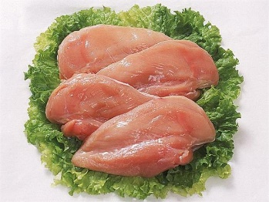 | 每100g | 118.00 | 24.60 | 1.90 | 0.60 | 0.00 | 3.00 | 0.00 | 0.41 | 0.00 | 0.07 | 0.06 | 11.96 | 65.00 | 28.00 | 1.00 | 1.00 | 0.26 | 0.01 | 0.01 | 333.00 | 170.00 | 44.80 | 11.75
肉蛋类 | 牛肉(腑肋) |  | 每100g | 123.00 | 18.60 | 5.40 | 0.00 |  | 7.00 |  | 0.37 |  | 0.06 | 0.13 | 3.10 | 71.00 | 14.00 | 19.00 | 2.70 | 4.05 | 0.07 | 0.06 | 217.00 | 120.00 | 66.60 | 2.35
肉蛋类 | 猪大排 | 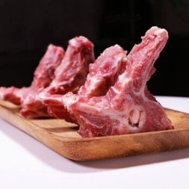 | 每100g | 264.00 | 18.30 | 20.40 | 1.70 | 0.00 | 12.00 | 0.00 | 0.11 | 0.00 | 0.80 | 0.15 | 5.30 | 165.00 | 17.00 | 8.00 | 0.80 | 1.72 | 0.12 | 0.05 | 274.00 | 125.00 | 44.50 | 10.30
肉蛋类 | 猪肉(奶脯) |  | 每100g | 349.00 | 7.70 | 35.50 | 0.00 |  | 39.00 |  | 0.49 |  | 0.14 | 0.06 | 2.00 | 98.00 | 5.00 | 5.00 | 0.80 | 0.73 | 0.13 |  | 53.00 | 67.00 | 36.70 | 2.22
肉蛋类 | 草鱼 |  | 每100g | 113.00 | 16.60 | 5.20 | 0.00 | 0.00 | 11.00 | 0.00 | 2.03 | 0.00 | 0.04 | 0.11 | 2.80 | 86.00 | 31.00 | 38.00 | 0.80 | 0.87 | 0.05 | 0.05 | 312.00 | 203.00 | 46.00 | 6.66
肉蛋类 | 鸡腿 |  | 每100g | 146.00 | 20.20 | 7.20 | 0.00 | 0.00 | 22.00 | 0.00 | 0.00 | 0.00 | 0.06 | 0.10 | 3.25 | 99.00 | 21.00 | 0.00 | 1.80 | 1.11 | 0.01 | 0.01 | 221.00 | 271.00 | 73.60 | 9.70
肉蛋类 | 鲫鱼 |  | 每100g | 108.00 | 17.10 | 2.70 | 3.80 | 0.00 | 17.00 | 0.00 | 0.68 | 0.00 | 0.04 | 0.09 | 2.50 | 130.00 | 41.00 | 79.00 | 1.30 | 1.94 | 0.08 | 0.06 | 290.00 | 193.00 | 41.20 | 14.31
肉蛋类 | 牛肉干 |  | 每100g | 550.00 | 45.60 | 40.00 | 1.90 | 0.00 | 0.00 | 0.00 | 0.00 | 0.00 | 0.06 | 0.26 | 15.20 | 120.00 | 107.00 | 43.00 | 15.60 | 7.26 | 0.29 | 0.19 | 510.00 | 464.00 | 412.40 | 9.80
肉蛋类 | 鲤鱼 |  | 每100g | 109.00 | 17.60 | 4.10 | 0.50 | 0.00 | 25.00 | 0.00 | 1.27 | 0.00 | 0.03 | 0.09 | 2.70 | 84.00 | 33.00 | 50.00 | 1.00 | 2.08 | 0.06 | 0.05 | 334.00 | 204.00 | 53.70 | 15.38
肉蛋类 | 明虾 | 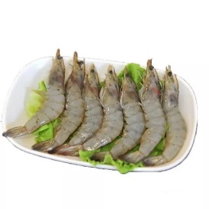 | 每100g | 85.00 | 13.40 | 1.80 | 3.80 | 0.00 | 0.00 | 0.00 | 1.55 | 0.00 | 0.01 | 0.04 | 4.00 | 273.00 | 31.00 | 75.00 | 0.60 | 3.59 | 0.09 | 0.02 | 238.00 | 189.00 | 119.00 | 25.48
肉蛋类 | 青鱼 |  | 每100g | 118.00 | 20.10 | 4.20 | 0.00 | 0.00 | 42.00 | 0.00 | 0.81 | 0.00 | 0.03 | 0.07 | 2.90 | 108.00 | 32.00 | 31.00 | 0.90 | 0.96 | 0.06 | 0.04 | 325.00 | 184.00 | 47.40 | 37.69
肉蛋类 | 猪肝 | 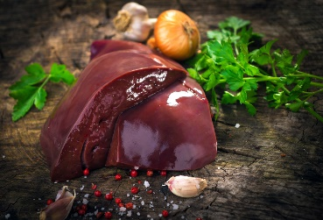 | 每100g | 126.00 | 19.20 | 4.70 | 1.80 | 0.00 | 6502.00 | 20.00 | 0.00 | 0.00 | 0.22 | 2.02 | 10.11 | 108.00 | 24.00 | 6.00 | 23.20 | 3.68 | 0.02 | 0.01 | 235.00 | 243.00 | 68.60 | 26.12
肉蛋类 | 黄鱼(大黄花鱼) | 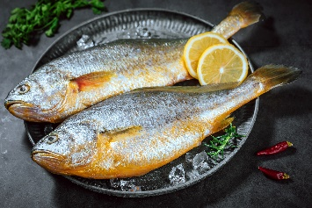 | 每100g | 97.00 | 17.70 | 2.50 | 0.80 | 0.00 | 0.00 | 0.00 | 1.13 | 0.00 | 0.03 | 0.10 | 1.90 | 86.00 | 39.00 | 53.00 | 0.70 | 0.58 | 0.04 | 0.02 | 260.00 | 174.00 | 120.30 | 42.57
肉蛋类 | 河虾 |  | 每100g | 87.00 | 16.40 | 2.40 | 0.00 | 0.00 | 48.00 | 0.00 | 5.33 | 0.00 | 0.04 | 0.03 | 0.00 | 240.00 | 60.00 | 325.00 | 4.00 | 2.24 | 0.64 | 0.27 | 329.00 | 186.00 | 133.80 | 29.65
肉蛋类 | 罗非鱼 |  | 每100g | 98.00 | 18.40 | 1.50 | 2.80 | 0.00 | 0.00 | 0.00 | 1.91 | 0.00 | 0.11 | 0.17 | 3.30 | 78.00 | 36.00 | 12.00 | 0.90 | 0.87 | 0.05 | 0.09 | 289.00 | 161.00 | 19.80 | 22.60
肉蛋类 | 鳕鱼 |  | 每100g | 88.00 | 20.40 | 0.50 | 0.50 | 0.00 | 14.00 | 0.00 | 0.00 | 0.00 | 0.04 | 0.13 | 2.70 | 114.00 | 84.00 | 42.00 | 0.50 | 0.86 | 0.01 | 0.01 | 321.00 | 232.00 | 130.30 | 24.80
肉蛋类 | 鲈鱼 |  | 每100g | 105.00 | 18.60 | 3.40 | 0.00 | 0.00 | 19.00 | 0.00 | 0.75 | 0.00 | 0.03 | 0.17 | 3.10 | 86.00 | 37.00 | 138.00 | 2.00 | 2.83 | 0.05 | 0.04 | 205.00 | 242.00 | 141.10 | 33.06
肉蛋类 | 鳗鱼 |  | 每100g | 211.00 | 21.30 | 9.80 | 9.50 | 0.00 | 0.00 | 0.00 | 5.91 | 75.00 | 0.03 | 0.09 | 1.47 | 50.00 | 16.00 | 37.00 | 2.20 | 2.46 | 0.04 | 0.05 | 174.00 | 120.00 | 1252.00 | 24.45
大豆及制品 | 豆浆 |  | 每100g | 31.00 | 3.00 | 1.60 | 1.20 | 0.00 | 0.00 | 0.00 | 1.06 | 0.00 | 0.02 | 0.02 | 0.14 | 0.00 | 15.00 | 5.00 | 0.40 | 0.28 | 0.16 | 0.16 | 117.00 | 42.00 | 3.70 | 0.00
大豆及制品 | 豆浆(甜) |  | 每100g | 34.00 | 2.40 | 0.50 | 4.90 | 0.10 | 0.00 | 0.00 | 1.27 | 0.00 | 0.04 | 0.02 | 0.15 | 0.00 | 15.00 | 27.00 | 0.50 | 0.27 | 0.08 | 0.00 | 54.00 | 21.00 | 0.00 | 0.10
大豆及制品 | 豆腐干(白干) |  | 每100g | 197.00 | 14.90 | 11.30 | 9.60 | 0.00 | 2.00 | 0.00 | 13.00 | 25.00 | 0.02 | 0.05 | 0.40 | 0.00 | 69.00 | 447.00 | 7.10 | 1.84 | 0.41 | 1.07 | 137.00 | 174.00 | 329.00 | 7.12
大豆及制品 | 豆腐 |  | 每100g | 84.00 | 6.60 | 5.30 | 3.40 | 0.00 | 0.00 | 0.00 | 5.79 | 0.00 | 0.06 | 0.02 | 0.21 | 0.00 | 41.00 | 78.00 | 1.20 | 0.57 | 0.08 | 0.12 | 118.00 | 82.00 | 5.60 | 1.50
大豆及制品 | 豆腐花 |  | 每100g | 15.00 | 1.90 | 0.80 | 0.00 | 0.00 | 21.00 | 0.00 | 5.00 | 250.00 | 0.02 | 0.03 | 0.40 | 0.00 | 60.00 | 175.00 | 3.30 | 0.75 | 0.28 | 0.52 | 339.00 | 95.00 | 0.00 | 1.70
大豆及制品 | 豆奶 |  | 每100g | 30.00 | 2.40 | 1.50 | 1.80 | 0.00 | 0.00 | 0.00 | 4.50 | 0.00 | 0.02 | 0.06 | 0.30 | 0.00 | 7.00 | 23.00 | 0.60 | 0.24 | 5.57 | 0.11 | 92.00 | 35.00 | 3.20 | 0.73
大豆及制品 | 豆腐脑 |  | 每100g | 48.00 | 2.60 | 1.80 | 5.40 | 0.20 |  |  | 0.87 |  | 0.01 | 0.40 |  | 35.00 | 301.00 | 1.70 | 0.45 | 0.06 | 0.18 | 108.00 | 46.00 | 235.60 | 0.50
大豆及制品 | 黄豆 |  | 每100g | 390.00 | 35.00 | 16.00 | 34.20 | 15.50 | 18.00 | 0.00 | 18.90 | 220.00 | 0.41 | 0.20 | 2.10 | 0.00 | 199.00 | 191.00 | 8.20 | 3.34 | 1.35 | 2.26 | 1503.00 | 465.00 | 2.20 | 6.16
大豆及制品 | 黑豆 | 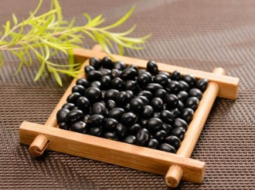 | 每100g | 401.00 | 36.00 | 15.90 | 33.60 | 10.20 | 3.00 | 0.00 | 17.36 | 30.00 | 0.20 | 0.33 | 2.00 | 0.00 | 243.00 | 224.00 | 7.00 | 4.18 | 1.56 | 2.83 | 1377.00 | 500.00 | 3.00 | 6.79
大豆及制品 | 腐竹(干) |  | 每100g | 485.00 | 54.20 | 27.20 | 8.10 | 0.00 | 0.00 | 0.00 | 28.43 | 0.00 | 0.02 | 0.17 | 0.80 | 0.00 | 140.00 | 50.00 | 3.80 | 4.71 | 0.86 | 2.38 | 670.00 | 655.00 | 27.10 | 1.51
大豆及制品 | 青豆(干) | 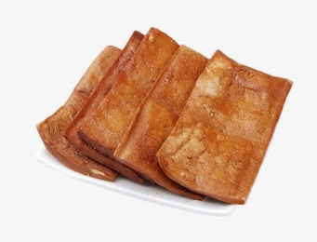 | 每100g | 152.00 | 15.80 | 7.80 | 5.10 | 0.80 | 3.00 | 0.00 | 15.85 | 40.00 | 0.04 | 0.03 | 0.30 | 0.00 | 88.00 | 299.00 | 5.70 | 1.59 | 0.41 | 1.19 | 99.00 | 219.00 | 234.10 | 3.15
大豆及制品 | 豆渣 |  | 每100g | 89.00 | 4.80 |  | 3.60 | 9.70 | 9.70 | 0.00 | 0.00 | 3.50 | 0.00 | 0.11 | 0.04 | 0.30 |  | 100.00 |  | 1.20 |  |  |  |  | 4.80
蔬菜菌藻类 | 小白菜 | 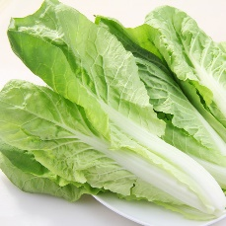 | 每100g | 14.00 | 1.40 | 0.30 | 2.40 | 0.00 | 154.00 | 64.00 | 0.40 | 1853.00 | 0.01 | 0.05 | 0.00 | 0.00 | 30.00 | 117.00 | 1.30 | 0.23 | 0.02 | 0.15 | 116.00 | 26.00 | 132.20 | 0.39
蔬菜菌藻类 | 大白菜 | 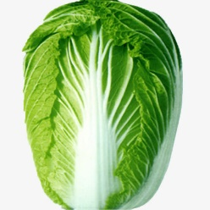 | 每100g | 20.00 | 1.60 | 0.20 | 3.40 | 0.90 | 7.00 | 37.50 | 0.36 | 80.00 | 0.05 | 0.04 | 0.65 | 0.00 | 12.00 | 57.00 | 0.80 | 0.46 | 0.06 | 0.19 | 134.00 | 33.00 | 68.90 | 0.57
蔬菜菌藻类 | 番茄 |  | 每100g | 15.00 | 0.90 | 0.20 | 3.30 | 1.00 | 31.00 | 14.00 | 0.42 | 375.00 | 0.02 | 0.01 | 0.49 | 0.00 | 12.00 | 4.00 | 0.20 | 0.12 | 0.04 | 0.06 | 179.00 | 24.00 | 9.70 | 0.00
蔬菜菌藻类 | 黄瓜 |  | 每100g | 16.00 | 0.80 | 0.20 | 2.90 | 0.50 | 8.00 | 9.00 | 0.49 | 90.00 | 0.02 | 0.03 | 0.20 | 0.00 | 15.00 | 24.00 | 0.50 | 0.18 | 0.05 | 0.06 | 102.00 | 24.00 | 4.90 | 0.38
蔬菜菌藻类 | 上海青 |  | 每100g | 18.00 | 1.70 | 0.20 | 3.20 | 1.60 | 200.00 | 10.00 |  | 1200.00 |  | 0.03 | 0.50 |  | 91.00 | 59.00 | 1.80 | 0.54 | 0.06 | 0.19 | 245.00 | 36.00 | 56.90 | 3.40
蔬菜菌藻类 | 西兰花 |  | 每100g | 27.00 | 3.50 | 0.60 | 3.70 | 2.60 | 13.00 | 56.00 | 0.76 | 151.00 | 0.06 | 0.08 | 0.73 | 0.00 | 22.00 | 50.00 | 0.90 | 0.46 | 0.03 | 0.16 | 179.00 | 61.00 | 46.70 | 0.43
蔬菜菌藻类 | 白萝卜 |  | 每100g | 16.00 | 0.70 | 0.10 | 4.00 | 1.10 | 0.00 | 19.00 | 0.00 | 0.00 | 0.02 | 0.01 | 0.14 | 0.00 | 12.00 | 47.00 | 0.20 | 0.14 | 0.01 | 0.01 | 0.05 | 167.00 | 16.00 | 0.12
蔬菜菌藻类 | 花菜 | 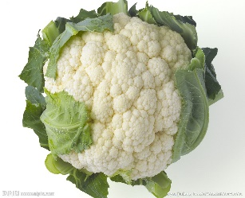 | 每100g | 20.00 | 1.70 | 0.20 | 4.20 | 2.10 | 1.00 | 32.00 | 0.00 | 11.00 | 0.04 | 0.04 | 0.32 | 0.00 | 18.00 | 31.00 | 0.40 | 0.17 | 0.02 | 0.09 | 206.00 | 32.00 | 39.20 | 2.86
蔬菜菌藻类 | 南瓜 |  | 每100g | 23.00 | 0.70 | 0.10 | 5.30 | 0.80 | 74.00 | 8.00 | 0.36 | 890.00 | 0.03 | 0.04 | 0.40 | 0.00 | 8.00 | 16.00 | 0.40 | 0.14 | 0.03 | 0.08 | 145.00 | 24.00 | 0.80 | 0.46
蔬菜菌藻类 | 胡萝卜 |  | 每100g | 39.00 | 1.00 | 0.20 | 8.80 | 1.10 | 688.00 | 13.00 | 0.41 | 4130.00 | 0.44 | 0.03 | 0.60 | 0.00 | 14.00 | 32.00 | 1.00 | 0.23 | 0.08 | 190.00 | 27.00 | 71.40 | 0.63 | 0.00
蔬菜菌藻类 | 生菜 |  | 每100g | 16.00 | 1.40 | 0.40 | 2.10 | 0.60 | 60.00 | 20.00 | 0.00 | 360.00 | 0.00 | 0.10 | 0.20 | 0.00 | 29.00 | 70.00 | 1.20 | 0.43 | 0.08 | 0.15 | 100.00 | 31.00 | 80.00 | 1.55
蔬菜菌藻类 | 圣女果 |  | 每100g | 25.00 | 1.00 | 0.20 | 5.80 | 1.50 | 28.00 | 33.00 | 0.98 | 332.00 | 0.03 | 0.02 | 0.92 | 0.00 | 12.00 | 6.00 | 0.30 | 0.20 | 0.04 | 0.06 | 262.00 | 26.00 | 10.00 | 0.20
蔬菜菌藻类 | 冬瓜 |  | 每100g | 10.00 | 0.30 | 0.20 | 2.40 | 1.10 | 0.00 | 16.00 | 0.04 | 0.00 | 0.00 | 0.00 | 0.22 | 0.00 | 10.00 | 12.00 | 0.10 | 0.10 | 0.10 | 0.02 | 57.00 | 11.00 | 2.80 | 0.02
蔬菜菌藻类 | 竹笋(嫩) |  | 每100g | 23.00 | 2.60 | 0.20 | 3.60 | 1.80 | 0.00 | 5.00 | 0.05 | 0.00 | 0.08 | 0.08 | 0.60 | 1.00 | 9.00 | 0.50 | 0.33 | 0.09 | 1.14 | 389.00 | 64.00 | 0.40 | 0.04
蔬菜菌藻类 | 卷心菜 |  | 每100g | 24.00 | 1.50 | 0.20 | 4.60 | 1.00 | 6.00 | 40.00 | 0.50 | 70.00 | 0.03 | 0.03 | 0.40 | 12.00 | 49.00 | 0.60 | 0.60 | 0.25 | 0.04 | 0.18 | 124.00 | 26.00 | 27.20 | 0.96
蔬菜菌藻类 | 木耳 |  | 每100g | 27.00 | 1.50 | 0.20 | 2.60 | 2.00 | 1.00 | 0.00 | 20.00 | 20.00 | 0.01 | 0.05 | 0.20 | 0.00 | 57.00 | 34.00 | 5.50 | 0.53 | 0.04 | 0.97 | 52.00 | 12.00 | 8.50 | 0.46
蔬菜菌藻类 | 菠菜 |  | 每100g | 28.00 | 2.60 | 0.30 | 4.50 | 1.70 | 243.00 | 32.00 | 1.74 | 2920.00 | 0.04 | 0.11 | 0.60 | 0.00 | 58.00 | 66.00 | 2.90 | 0.85 | 0.10 | 0.66 | 311.00 | 47.00 | 85.20 | 0.97
蔬菜菌藻类 | 豆芽(黄豆芽) |  | 每100g | 16.00 | 1.70 | 0.10 | 2.60 | 1.20 | 1.00 | 1.00 | 4.00 | 0.00 | 11.00 | 0.02 | 0.02 | 0.35 | 0.00 | 18.00 | 14.00 | 0.30 | 0.20 | 0.05 | 32.00 | 19.00 | 25.80 | 0.27
蔬菜菌藻类 | 香菇(鲜) |  | 每100g | 26.00 | 2.20 | 0.30 | 5.20 | 3.30 | 0.00 | 1.00 | 0.00 | 0.00 | 0.00 | 0.08 | 2.00 | 0.00 | 11.00 | 2.00 | 0.30 | 0.66 | 0.12 | 0.25 | 20.00 | 53.00 | 1.40 | 2.58
蔬菜菌藻类 | 茄子 |  | 每100g | 23.00 | 1.10 | 0.20 | 4.90 | 1.30 | 4.00 | 5.00 | 1.13 | 50.00 | 0.02 | 0.04 | 0.60 | 0.00 | 13.00 | 24.00 | 0.50 | 0.23 | 0.10 | 0.13 | 142.00 | 23.00 | 5.40 | 0.48
蔬菜菌藻类 | 海带(浸) |  | 每100g | 16.00 | 1.10 | 0.10 | 3.00 | 0.90 | 26.00 | 0.00 | 0.08 | 310.00 | 0.02 | 0.01 | 0.90 | 0.00 | 61.00 | 241.00 | 3.30 | 0.66 | 0.03 | 1.47 | 222.00 | 29.00 | 107.60 | 4.90
蔬菜菌藻类 | 鱼腥草(叶) |  | 每100g | 32.00 | 2.10 | 0.10 | 10.70 | 0.00 | 0.00 | 1.60 | 1.28 | 0.00 | 0.03 | 1.20 | 1.04 | 0.00 | 145.00 | 57.00 | 2.30 | 0.40 | 0.09 | 1.00 | 494.00 | 31.00 | 21.60 | 1.25
蔬菜菌藻类 | 空心菜 |  | 每100g | 19.00 | 2.20 | 0.20 | 4.00 | 1.90 | 143.00 | 5.00 | 0.10 | 1714.00 | 0.03 | 0.05 | 0.22 | 0.00 | 46.00 | 115.00 | 1.00 | 0.27 | 0.05 | 0.52 | 304.00 | 37.00 | 107.60 | 0.00
蔬菜菌藻类 | 豌豆尖 | 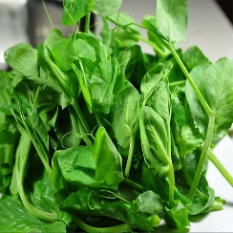 | 每100g | 32.00 | 4.80 | 0.80 | 2.60 | 0.00 | 28.00 | 8.00 | 0.10 | 333.00 | 0.11 | 0.16 | 0.49 | 0.00 | 14.00 | 15.00 | 0.50 | 0.42 | 0.07 | 0.08 | 145.00 | 60.00 | 20.90 | 0.56
蔬菜菌藻类 | 小葱 |  | 每100g | 27.00 | 1.60 | 0.40 | 4.90 | 1.40 | 70.00 | 21.00 | 0.49 | 840.00 | 0.05 | 0.06 | 0.40 | 0.00 | 18.00 | 72.00 | 1.30 | 0.35 | 0.06 | 0.16 | 143.00 | 26.00 | 10.40 | 1.06
蔬菜菌藻类 | 青椒 |  | 每100g | 22.00 | 0.80 | 0.80 | 0.30 | 5.20 | 2.20 | 8.00 | 59.00 | 0.38 | 98.00 | 0.02 | 0.62 | 0.00 | 15.00 | 11.00 | 0.30 | 0.21 | 0.05 | 0.05 | 154.00 | 20.00 | 7.00 | 0.02
蔬菜菌藻类 | 洋葱 |  | 每100g | 40.00 | 1.10 | 0.20 | 9.00 | 0.90 | 2.00 | 8.00 | 0.14 | 20.00 | 0.03 | 0.03 | 0.30 | 0.00 | 15.00 | 24.00 | 0.60 | 0.23 | 0.05 | 0.14 | 147.00 | 39.00 | 4.40 | 0.92
蔬菜菌藻类 | 金针菇 |  | 每100g | 32.00 | 2.40 | 0.40 | 6.00 | 2.70 | 3.00 | 2.00 | 1.14 | 30.00 | 0.15 | 0.19 | 4.10 | 0.00 | 17.00 | 0.00 | 1.40 | 0.39 | 0.14 | 0.10 | 195.00 | 97.00 | 4.30 | 0.28
蔬菜菌藻类 | 苦瓜 |  | 每100g | 22.00 | 1.00 | 0.10 | 4.90 | 1.40 | 8.00 | 56.00 | 0.85 | 100.00 | 0.03 | 0.03 | 0.40 | 0.00 | 18.00 | 14.00 | 0.70 | 0.36 | 0.06 | 0.16 | 256.00 | 35.00 | 2.50 | 0.36
蔬菜菌藻类 | 丝瓜 |  | 每100g | 20.00 | 1.30 | 0.20 | 4.00 | 0.00 | 13.00 | 4.00 | 0.08 | 155.00 | 0.02 | 0.04 | 32.00 | 0.00 | 19.00 | 37.00 | 0.30 | 0.22 | 0.05 | 0.07 | 121.00 | 33.00 | 3.70 | 0.20
蔬菜菌藻类 | 莴笋 |  | 每100g | 15.00 | 1.00 | 0.10 | 2.80 | 0.60 | 13.00 | 4.00 | 0.19 | 150.00 | 0.02 | 0.02 | 0.50 | 0.00 | 19.00 | 23.00 | 0.90 | 0.33 | 0.07 | 0.19 | 212.00 | 48.00 | 36.50 | 0.54
蔬菜菌藻类 | 芹菜 |  | 每100g | 13.00 | 1.40 | 0.20 | 1.80 | 0.90 | 32.00 | 5.00 | 0.32 | 380.00 | 0.01 | 0.19 | 1.00 | 0.00 | 16.00 | 38.00 | 6.90 | 0.38 | 0.10 | 0.79 | 212.00 | 32.00 | 40.90 | 0.81
蔬菜菌藻类 | 韭菜 |  | 每100g | 25.00 | 2.40 | 0.40 | 0.40 | 4.50 | 2.40 | 133.00 | 2.00 | 0.57 | 1596.00 | 0.04 | 0.05 | 0.86 | 0.00 | 24.00 | 44.00 | 0.70 | 0.25 | 0.05 | 0.21 | 241.00 | 45.00 | 5.80
蔬菜菌藻类 | 娃娃菜 |  | 每100g | 13.00 | 1.90 | 0.20 | 0.20 | 2.40 | 1.00 | 4.00 | 12.00 | 0.00 | 48.00 | 0.04 | 0.03 | 0.61 | 0.00 | 78.00 | 17.00 | 0.40 | 0.35 | 0.03 | 0.13 | 278.00 | 58.00 | 0.16
蔬菜菌藻类 | 红萝卜 |  | 每100g | 22.00 | 1.00 | 0.10 | 0.10 | 4.60 | 0.80 | 0.00 | 3.00 | 1.20 | 0.00 | 0.05 | 0.02 | 0.00 | 16.00 | 2.80 | 11.00 | 0.69 | 0.00 | 0.06 | 110.00 | 26.00 | 62.70 | 0.00
水果类 | 苹果 |  | 每100g | 53.00 | 0.40 | 0.20 | 13.70 | 1.70 | 4.00 | 3.00 | 0.43 | 50.00 | 0.02 | 0.02 | 0.20 | 0.00 | 4.00 | 4.00 | 0.30 | 0.04 | 0.07 | 0.03 | 83.00 | 7.00 | 1.30 | 0.10
水果类 | 香蕉 |  | 每100g | 93.00 | 1.40 | 0.20 | 22.00 | 1.20 | 5.00 | 8.00 | 0.24 | 60.00 | 0.02 | 0.04 | 0.70 | 0.00 | 43.00 | 7.00 | 0.40 | 0.18 | 0.14 | 0.65 | 256.00 | 28.00 | 0.80 | 0.87
水果类 | 西瓜 |  | 每100g | 31.00 | 0.50 | 0.30 | 6.80 | 0.20 | 14.00 | 5.70 | 0.11 | 173.00 | 0.02 | 0.04 | 0.30 | 0.00 | 14.00 | 7.00 | 0.40 | 0.09 | 0.03 | 0.03 | 97.00 | 12.00 | 3.30 | 0.09
水果类 | 桃子 |  | 每100g | 42.00 | 0.60 | 0.10 | 10.10 | 1.00 | 2.00 | 10.00 | 0.71 | 20.00 | 0.01 | 0.02 | 0.30 | 0.00 | 8.00 | 6.00 | 0.30 | 0.14 | 0.06 | 0.07 | 127.00 | 11.00 | 1.70 | 0.47
水果类 | 橙子 |  | 每100g | 48.00 | 0.80 | 0.20 | 11.10 | 0.60 | 13.00 | 33.00 | 0.56 | 160.00 | 0.05 | 0.04 | 0.30 | 0.00 | 14.00 | 20.00 | 0.40 | 0.14 | 0.03 | 0.05 | 159.00 | 22.00 | 1.20 | 0.31
水果类 | 柚子 |  | 每100g | 42.00 | 0.80 | 0.20 | 9.50 | 0.40 | 1.00 | 23.00 | 0.00 | 10.00 | 0.00 | 0.03 | 0.30 | 0.00 | 4.00 | 4.00 | 0.30 | 0.40 | 0.18 | 0.08 | 119.00 | 24.00 | 3.00 | 0.70
水果类 | 梨 |  | 每100g | 51.00 | 0.30 | 0.10 | 13.10 | 2.60 | 2.00 | 5.00 | 0.46 | 20.00 | 0.03 | 0.03 | 0.20 | 0.00 | 8.00 | 7.00 | 0.40 | 0.10 | 0.10 | 0.06 | 85.00 | 14.00 | 1.70 | 0.29
水果类 | 猕猴桃 |  | 每100g | 61.00 | 0.80 | 0.60 | 14.50 | 2.60 | 11.00 | 62.00 | 2.43 | 130.00 | 0.05 | 0.02 | 0.30 | 0.00 | 12.00 | 27.00 | 1.20 | 0.57 | 1.87 | 0.73 | 144.00 | 26.00 | 10.00 | 0.28
水果类 | 橘子 |  | 每100g | 44.00 | 0.80 | 0.10 | 10.20 | 0.50 | 41.00 | 35.00 | 1.22 | 490.00 | 0.04 | 0.03 | 0.20 | 0.00 | 14.00 | 24.00 | 0.20 | 0.13 | 0.11 | 0.03 | 128.00 | 18.00 | 0.80 | 0.70
水果类 | 火龙果 | 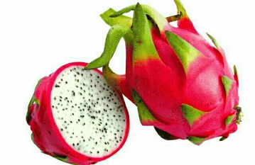 | 每100g | 55.00 | 1.10 | 0.20 | 13.30 | 1.60 | 0.00 | 3.00 | 0.14 | 0.00 | 0.03 | 0.02 | 0.22 | 0.00 | 30.00 | 7.00 | 0.30 | 0.29 | 0.04 | 0.19 | 20.00 | 35.00 | 2.70 | 0.03
水果类 | 菠萝 |  | 每100g | 44.00 | 0.50 | 0.10 | 10.80 | 1.30 | 2.00 | 18.00 | 0.00 | 20.00 | 0.04 | 0.02 | 0.20 | 0.00 | 8.00 | 12.00 | 0.60 | 0.14 | 0.07 | 1.04 | 113.00 | 9.00 | 0.80 | 0.24
水果类 | 芒果 |  | 每100g | 35.00 | 0.60 | 0.20 | 8.30 | 1.30 | 75.00 | 23.00 | 1.21 | 897.00 | 0.01 | 0.04 | 0.30 | 0.00 | 14.00 | 0.00 | 0.20 | 0.09 | 0.06 | 0.20 | 138.00 | 11.00 | 2.80 | 1.44
水果类 | 荔枝 | 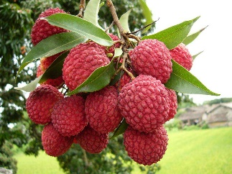 | 每100g | 71.00 | 0.90 | 0.20 | 16.60 | 0.50 | 1.00 | 41.00 | 0.00 | 10.00 | 0.10 | 0.04 | 1.10 | 0.00 | 12.00 | 2.00 | 0.40 | 0.17 | 0.16 | 0.09 | 151.00 | 24.00 | 1.70 | 0.14
水果类 | 西柚 |  | 每100g | 33.00 | 0.70 | 0.30 | 7.80 | 0.00 | 24.00 | 38.00 | 0.00 | 282.00 | 0.05 | 0.01 | 0.20 | 0.00 | 9.00 | 21.00 | 0.10 | 0.10 | 0.00 | 0.00 | 60.00 | 17.00 | 7.00 | 0.00
奶类 | 酸奶 |  | 每100g | 70.00 | 3.20 | 1.90 | 10.00 | 0.00 | 19.00 | 1.00 | 0.13 | 0.00 | 0.03 | 0.14 | 0.10 | 15.00 | 11.00 | 140.00 | 0.20 | 0.54 | 0.01 | 0.02 | 135.00 | 90.00 | 32.50 | 1.19
奶类 | 牛奶 |  | 每100g | 65.00 | 3.30 | 3.60 | 4.90 | 0.00 | 54.00 | 1.00 | 0.13 | 0.00 | 0.03 | 0.12 | 0.10 | 15.00 | 11.00 | 107.00 | 0.30 | 0.28 | 0.02 | 0.03 | 109.00 | 73.00 | 37.20 | 1.94
奶类 | 奶酪 |  | 每100g | 328.00 | 25.70 | 23.50 | 3.50 |  | 152.00 |  | 0.60 |  | 0.06 | 0.91 | 0.60 | 11.00 | 57.00 | 799.00 | 2.40 | 6.97 | 0.13 | 0.16 | 75.00 | 326.00 | 584.60 | 1.50
奶类 | 酸奶（中脂） |  | 每100g | 64.00 | 2.70 | 1.90 | 9.00 |  | 32.00 | 1.00 | 0.13 | 0.00 | 0.02 | 0.13 | 0.10 | 12.00 | 10.00 | 81.00 | 0.40 | 0.68 | 0.01 | 0.01 | 130.00 | 59.00 | 13.00 | 0.74
奶类 | 脱脂奶粉 |  | 每100g | 360.70 | 36.20 | 0.91 | 51.16 | 0.00 | 2.40 | 7.81 | 0.00 | 0.00 | 0.21 | 3.44 | 0.74 | 23.00 | 114.00 | 1406.00 | 0.17 | 4.00 | 0.00 | 0.00 | 1758.00 | 1039.00 | 337.00 | 0.00
奶类 | 酸奶（果料） |  | 每100g | 67.00 | 3.10 | 1.40 | 10.40 | 0.00 | 19.00 | 2.00 | 0.69 | 0.00 | 0.03 | 0.19 | 0.10 | 15.00 | 11.00 | 140.00 | 0.40 | 0.56 | 0.04 | 0.03 | 111.00 | 90.00 | 32.50 | 0.98
奶类 | 早餐奶 |  | 每100g | 68.00 | 2.30 | 3.10 | 7.70 |  | 24.00 | 1.00 | 0.21 | 0.00 | 0.03 | 0.14 | 0.10 |  | 11.00 | 120.00 | 0.30 | 0.30 | 0.00 | 0.00 | 109.00 | 73.00 |  | 1.90
油脂类 | 芝麻油 |  | 每100g | 898.00 | 0.00 | 99.70 | 0.20 | 0.00 | 0.00 | 0.00 | 68.53 | 0.00 | 0.00 | 0.00 | 0.00 | 0.00 | 3.00 | 9.00 | 2.20 | 0.17 | 0.05 | 0.76 | 0.00 | 4.00 | 1.10 | 0.00
油脂类 | 色拉油 |  | 每100g | 898.00 | 0.00 | 99.80 | 0.00 | 0.00 | 0.00 | 0.00 | 24.01 | 0.00 | 0.00 | 0.00 | 0.00 | 64.00 | 1.00 | 18.00 | 1.70 | 0.23 | 0.05 | 0.01 | 3.00 | 1.00 | 5.10 | 0.00
油脂类 | 花生油 |  | 每100g | 899.00 | 0.00 | 99.90 | 0.00 | 0.00 | 0.00 | 0.00 | 42.06 | 0.00 | 0.00 | 0.00 | 0.00 | 0.00 | 2.00 | 12.00 | 2.90 | 0.48 | 0.15 | 0.33 | 1.00 | 15.00 | 3.50 | 0.00
油脂类 | 豆油 |  | 每100g | 899.00 | 0.00 | 99.90 | 0.00 | 0.00 | 0.00 | 0.00 | 93.08 | 0.00 | 0.00 | 0.00 | 0.00 | 0.00 | 3.00 | 13.00 | 2.00 | 1.09 | 0.16 | 0.43 | 3.00 | 6.00 | 4.90 | 0.00
油脂类 | 葵花籽油 |  | 每100g | 899.00 | 0.00 | 99.90 | 0.00 |  |  |  | 54.60 |  |  |  |  |  | 4.00 | 2.00 | 1.00 | 0.11 |  | 0.02 | 1.00 | 4.00 | 2.80
油脂类 | 橄榄油 |  | 每100g | 899.00 | 0.00 | 99.90 | 0.00 | 0.00 | 0.00 | 0.00 | 0.00 | 0.00 | 0.00 | 0.00 | 0.00 | 0.00 | 0.00 | 0.10 | 0.56 | 0.00 | 0.00 | 0.00 | 1.00 | 0.00 | 2.00 | 0.00
坚果类 | 瓜子仁 |  | 每100g | 615.00 | 19.10 | 53.40 | 16.70 | 4.50 |  | 0.00 | 79.06 | 0.00 | 1.89 | 0.16 | 0.50 | 0.00 | 287.00 | 115.00 | 2.90 | 0.50 | 0.56 | 0.07 | 547.00 | 604.00 | 5.00 | 5.78
坚果类 | 黑芝麻 | 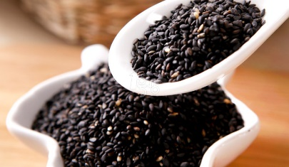 | 每100g | 559.00 | 19.10 | 46.10 | 24.00 | 14.00 | 0.00 | 0.00 | 50.40 | 0.00 | 0.66 | 0.25 | 0.59 | 0.00 | 290.00 | 780.00 | 22.70 | 6.13 | 1.77 | 17.85 | 358.00 | 516.00 | 8.30 | 4.70
坚果类 | 核桃（干） |  | 每100g | 646.00 | 14.90 | 58.80 | 19.10 | 58.80 | 19.10 | 9.50 | 3.00 | 1.00 | 43.21 | 30.00 | 0.15 | 0.14 | 0.90 | 0.00 | 131.00 | 56.00 | 2.70 | 2.17 | 1.17 | 3.44 | 385.00 | 4.62
坚果类 | 炒花生 |  | 每100g | 601.00 | 21.70 | 48.00 | 23.80 | 6.31 | 0.00 | 12.90 | 60.00 | 0.13 | 0.12 | 18.90 | 0.00 | 171.10 | 47.00 | 1.50 | 2.03 | 0.68 | 1.44 | 563.00 | 326.00 | 34.80 | 1.44 | 3.90
坚果类 | 花生米 |  | 每100g | 589.00 | 23.90 | 44.40 | 25.70 | 4.30 | 0.00 | 0.00 | 14.97 | 0.00 | 0.12 | 0.10 | 18.90 | 0.00 | 176.00 | 284.00 | 6.90 | 2.82 | 0.89 | 1.70 | 674.00 | 315.00 | 445.10 | 7.10
坚果类 | 杏仁 |  | 每100g | 578.00 | 22.50 | 45.50 | 23.90 | 8.00 | 0.00 | 26.00 | 18.53 | 0.00 | 0.08 | 0.56 | 0.00 | 0.00 | 178.00 | 97.00 | 2.20 | 4.30 | 0.80 | 0.77 | 106.00 | 27.00 | 8.30 | 15.65
调味品 | 蜂蜜 | 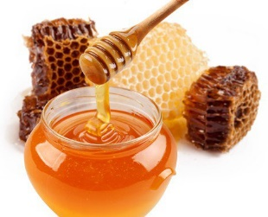 | 每100g | 321.00 | 0.40 | 1.90 | 75.60 | 0.00 | 0.00 | 3.00 | 0.00 | 0.00 | 0.00 | 0.05 | 0.10 | 0.00 | 2.00 | 4.00 | 1.00 | 0.37 | 0.03 | 0.07 | 28.00 | 3.00 | 0.30 | 0.15
调味品 | 白砂糖 |  | 每100g | 400.00 | 0.00 | 0.00 | 99.90 |  |  |  |  |  |  |  |  | 0.00 | 3.00 | 20.00 | 0.60 | 0.60 | 0.04 | 0.09 | 5.00 | 8.00 | 0.40
调味品 | 红糖 |  | 每100g | 389.00 | 0.70 | 0.00 | 96.60 |  |  |  |  |  | 0.01 |  | 0.30 |  | 54.00 | 157.00 | 2.20 | 0.35 | 0.15 | 0.27 | 240.00 | 11.00 | 18.30 | 4.20
调味品 | 榨菜 |  | 每100g | 33.00 | 2.20 | 0.30 | 6.50 | 2.10 | 82.00 | 2.00 |  | 190.00 | 0.03 | 0.06 | 0.50 |  | 54.00 | 155.00 | 3.90 | 0.63 | 0.14 | 0.35 | 363.00 | 41.00 | 4252.60 | 1.93
调味品 | 酱油 |  | 每100g | 63.00 | 5.60 | 0.10 | 10.10 | 0.20 |  |  |  |  | 0.05 | 0.13 | 1.70 |  | 156.00 | 8.60 | 1.17 | 0.06 | 1.11 | 337.00 | 204.00 | 5757.00 | 1.39
调味品 | 醋 |  | 每100g | 31.00 | 2.10 | 0.30 | 4.90 |  |  |  |  |  | 0.03 | 0.05 | 1.40 |  | 13.00 | 17.00 | 6.00 | 1.25 | 0.04 | 2.97 | 351.00 | 96.00 | 262.10 | 2.43
饮料类 | 饮用水 |  | 每100g | 0.00 | 0.00 | 0.00 | 0.00 | 0.00
饮料类 | 咖啡粉 |  | 每100g | 218.00 | 12.20 | 0.50 | 41.10
饮料类 | 无糖美式咖啡 |  | 每100g | 1.00 | 0.00 | 0.00 | 0.30 | 0.00 |  |  |  |  |  |  |  |  |  |  |  |  |  |  |  |  | 1.00
饮料类 | 矿泉水 |  | 每100g | 0.00 | 0.00 | 0.00 | 0.00 | 0.00
饮料类 | 啤酒 |  | 每100g | 32.00 | 0.40 | 0.00 | 0.00 | 0.00 |  |  |  |  | 0.15 | 0.04 | 1.10 | 0.00 | 6.00 | 13.00 | 0.40 | 0.30 | 0.01 | 47.00 | 12.00 | 11.40 | 0.64 | 0.64
饮料类 | 柠檬汁 |  | 每100g | 27.00 | 0.90 | 0.20 | 5.50 | 0.00 |  | 11.00 |  |  | 0.01 | 0.02 | 0.10 |  | 12.00 | 24.00 | 0.10 | 0.09 | 0.04 | 0.06 | 120.00 |  | 1.20 | 4.15
零食点心及冷饮 | 饼干 | 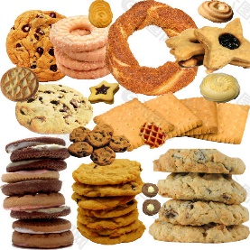 | 每100g | 435.00 | 9.00 | 12.70 | 71.70 | 1.10 | 37.00 | 3.00 | 4.57 | 80.00 | 0.08 | 0.04 | 4.70 | 81.00 | 50.00 | 73.00 | 1.90 | 0.91 | 0.23 | 0.87 | 85.00 | 88.00 | 204.00 | 12.47
零食点心及冷饮 | 蛋糕（黄蛋糕） |  | 每100g | 320.00 | 9.50 | 6.00 | 57.10 | 0.20 | 48.00 |  | 3.05 | 290.00 | 0.13 | 0.03 | 0.80 |  | 7.00 | 27.00 | 2.20 | 0.54 | 0.14 | 0.13 | 80.00 | 76.00 | 32.00 | 8.00
零食点心及冷饮 | 红枣 |  | 每100g | 276.00 | 3.20 | 0.50 | 67.80 | 6.20 | 1.00 | 14.00 | 3.04 | 10.00 | 0.04 | 0.16 | 0.90 | 0.00 | 36.00 | 64.00 | 2.30 | 0.65 | 0.27 | 0.39 | 524.00 | 51.00 | 6.20 | 1.02
零食点心及冷饮 | 冰淇淋 |  | 每100g | 127.00 | 2.40 | 5.30 | 17.30 |  | 48.00 |  | 0.24 |  | 0.01 | 0.03 | 0.20 |  | 12.00 | 126.00 | 0.50 | 0.37 | 0.02 | 0.05 | 125.00 | 67.00 | 54.20 | 1.73
零食点心及冷饮 | 麻花 |  | 每100g | 527.00 | 8.30 | 31.50 | 53.40 | 1.50 |  |  | 21.60 |  | 0.05 | 0.01 | 3.20 |  | 67.00 | 26.00 | 3.06 | 0.23 | 1.01 | 213.00 | 136.00 | 99.20 | 7.20 | 22.00
零食点心及冷饮 | 奶油蛋糕 |  | 每100g | 379.00 | 7.20 | 13.90 | 56.50 | 0.60 | 175.00 |  | 3.31 | 370.00 | 0.13 | 0.11 | 1.40 | 161.00 | 19.00 | 38.00 | 2.30 | 1.88 | 0.17 | 1.19 | 67.00 | 90.00 | 80.70 | 8.06
其他 | 枸杞 |  | 每100g | 258.00 | 13.90 | 1.50 | 64.10 | 16.90 | 1625.00 | 48.00 | 1.86 | 9750.00 | 0.35 | 0.46 | 4.00 |  | 96.00 | 60.00 | 5.40 | 1.48 | 0.98 | 0.87 | 434.00 | 209.00 | 252.10 | 13.25
其他 | 葛根 | 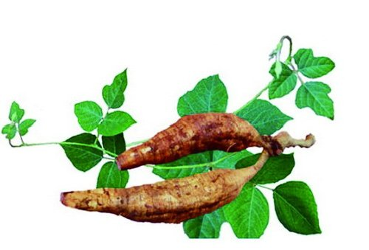 | 每100g | 181.00 | 1.50 | 0.20 | 45.60
其他 | 花粉（松油） |  | 每100g | 379.70 | 9.60 | 7.70 | 72.50
其他 | 花粉（荞麦） | 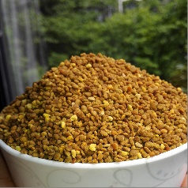 | 每100g | 353.00 | 14.90 | 4.20 | 67.30
其他 | 冬虫夏草 |  | 每100g | 292.00 | 20.90 | 4.70 | 61.60 | 20.10 |  | 2.00 |  |  | 0.37 | 0.70 | 3.30 | 84.00 | 197.00 | 66.50 | 4.87 | 1.54 | 0.86 | 595.00 | 95.00 | 264.00 | 1.40 | 0.56

